Дилер
Модель | Мощность, Вт | Площадь, м2 | Длина проводов, м | Кол-во монтажных комплектов, шт. | Цена
 |  |  |  |  | МРЦ | РРЦ
Теплый пол под ламинат ЛАМИПОЛ С160 160 Вт 0,5 м 1 м2 | 160 | 1.0 | 6.0 | 2 | 3,780 ₽ | 4,200 ₽
Теплый пол под ламинат ЛАМИПОЛ С160 240 Вт 0,5 м 1,5 м2 | 240 | 1.5 | 6.0 | 2 | 5,670 ₽ | 6,300 ₽
Теплый пол под ламинат ЛАМИПОЛ С160 320 Вт 0,5 м 2 м2 | 320 | 2.0 | 6.0 | 2 | 7,560 ₽ | 8,400 ₽
Теплый пол под ламинат ЛАМИПОЛ С160 400 Вт 0,5 м 2,5 м2 | 400 | 2.5 | 7.0 | 3 | 9,450 ₽ | 10,500 ₽
Теплый пол под ламинат ЛАМИПОЛ С160 480 Вт 0,5 м 3 м2 | 480 | 3.0 | 7.0 | 3 | 11,340 ₽ | 12,600 ₽
Теплый пол под ламинат ЛАМИПОЛ С160 560 Вт 0,5 м 3,5 м2 | 560 | 3.5 | 7.0 | 3 | 13,230 ₽ | 14,700 ₽
Теплый пол под ламинат ЛАМИПОЛ С160 640 Вт 0,5 м 4 м2 | 640 | 4.0 | 9.0 | 4 | 15,120 ₽ | 16,800 ₽
Теплый пол под ламинат ЛАМИПОЛ С160 720 Вт 0,5 м 4,5 м2 | 720 | 4.5 | 9.0 | 4 | 17,010 ₽ | 18,900 ₽
Теплый пол под ламинат ЛАМИПОЛ С160 800 Вт 0,5 м 5 м2 | 800 | 5.0 | 9.0 | 4 | 18,900 ₽ | 21,000 ₽
Теплый пол под ламинат ЛАМИПОЛ С160 960 Вт 0,5 м 6 м2 | 960 | 6.0 | 9.0 | 4 | 22,680 ₽ | 25,200 ₽
Теплый пол под ламинат ЛАМИПОЛ С160 1600 Вт 0,5 м 10 м2 | 1600 | 10.0 | 12.0 | 7 | 37,800 ₽ | 42,000 ₽
Монтажный набор | - | - | - | - | 250 ₽ | 300 ₽

Модель | Цена за погонный метр
 | МРЦ | РРЦ
Теплый пол под ламинат ЛамиПол С160 0.5 м | 1,701 ₽ | 1,890 ₽
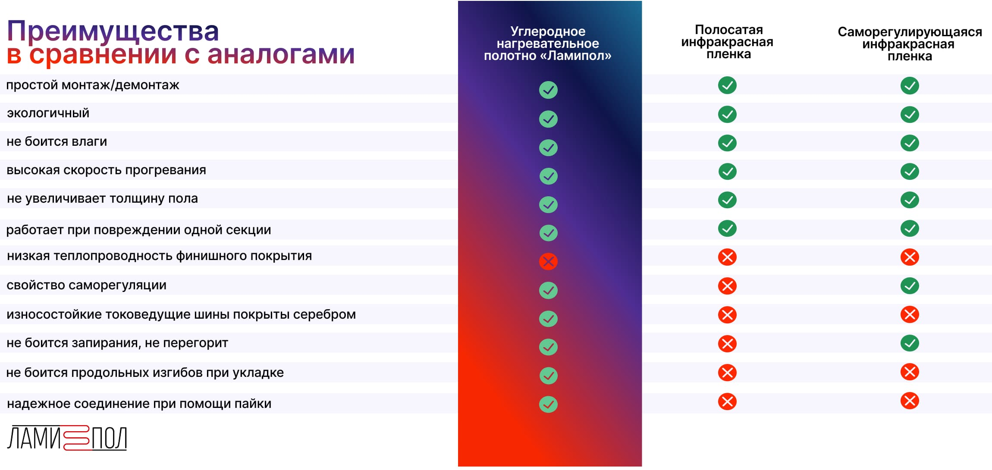

 |  |  |  | www.lami-pol.ru

